Мини печи
 |  |  | 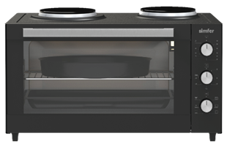
Литраж | 34 | 35 | 35 | 40 | 40 | 42 | 42 | 45
Размеры
НЕТТО Ширина /Глубина/Высота (mm) | 480/366/330 | 495/360/300 | 495/360/310 | 575/360/300 | 575/360/300 | 520/440/330 | 520/440/360 | 590/470/330
БРУТТО Ширина /Глубина/Высота (mm) | 535/380/360 | 535/395/335 | 535/395/345 | 615/395/335 | 615/395/345 | 565/480/380 | 565/480/380 | 650/500/370
Вес
НЕТТО (кг.) | 7/8,45 | 7/8,45 | 8,8/10,3 | 8,8/10,3 | 8,8/10,3 | 10,0/11,3 | 12,1/13,2 | 10,8/12,4
БРУТТО (кг.) | 7/8,45 | 7/8,45 | 8,8/10,3 | 8,8/10,3 | 8,8/10,3 | 10,0/11,3 | 12,1/13,2 | 10,8/12,4
Обьем
НЕТТО (м3) | 0.06 | 0.05 | 0.06 | 0.06 | 0.06 | 0.08 | 0.08 | 0.09
БРУТТО (м3) | 0.07 | 0.07 | 0.07 | 0.08 | 0.08 | 0.10 | 0.10 | 0.12
Кол-во загрузки
40 HC | 920 | 1002 | 950 | 876 | 856 | 687 | 687 | 589

Плиты
 |  |  |  |  |  |  | 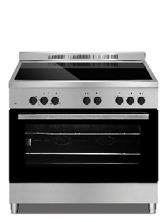
Размер | 50x50 | 50x55 | 60x55(60x58) | 50X60 | 60x60 | 80x55 | 90x60
Габариты
НЕТТО Ширина /Глубина/Высота (mm) | 498/547/860 | 498/555/860 | 598/567/853 | 498/610/860 | 598/610/860 | 798/570/849 | 898/601/787
БРУТТО Ширина /Глубина/Высота (mm) (В коробке) | 518/576/860 | 518/576/865 | 614/579/862 | 524/664/862 | 624/660/884
БРУТТО Ширина /Глубина/Высота (mm) (В пенопласте) | 549/600/890 | 549/600/890 | 646/630/893 | 550/670/892 | 650/670/892 | 850/615/880 | 955/675/881
Вес
Нетто (кг.) | 23/25 | 33/35 | 31/33 | 35/37 | 41/43 | 49/51 | 64/74
Брутто (кг.) | 25/27 | 35/37 | 33/35 | 39/42 | 45/48 | 53/56 | 66/73
Обьем
НЕТТО (м3) | 0.23 | 0.24 | 0.29 | 0.26 | 0.31 | 0.39 | 0.42
БРУТТО (м3) (В коробке) | 0.26 | 0.26 | 0.31 | 0.30 | 0.36
БРУТТО (м3) (В пенопласте) | 0.29 | 0.29 | 0.36 | 0.33 | 0.39 | 0.46 | 0.57
Кол-во загрузки
40 HC (В коробке) | 272 | 272 | 227 | 228 | 171
40 HC (В пенопласте) | 246 | 246 | 168 | 215 | 162 | 153 | 122

